상품제안서
[보만] 와플 메이커 | 상품코드: F14219

 |  |  |  |  |  |  | 02-412-0044 | www.easy1.co.kr
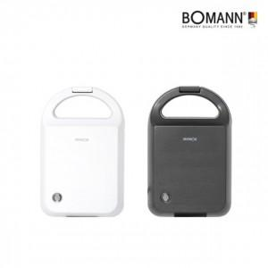

【상세/제작정보】

【인쇄/포장옵션】 | 스티커 / 별도문의

【공급단가】 | 수량 | 50~ | 100~ | 500~ | 1,000~ | 2,000~
*VAT별도 | 단가 | 17,050원 | 16,440원 | 15,830원 | 15,220원 | 14,610원

【상품 URL】 | https://easy1.co.kr:443/src/goods_detail.php?gdno=14219

